敵オトギの画像一覧
★1 ただのザコ |  |  | ★2 序盤のボス、中盤からはザコとして登場可能 |  |  |  |  |  | ★3 ボス、進化系が出ることもある |  |  |  |  | ★4 強力なボス |  | 特殊枠

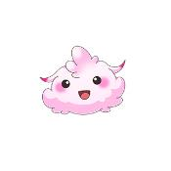
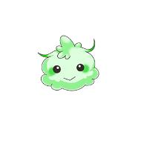


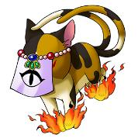
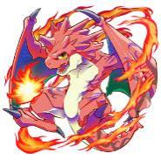



●ケサランパサラン |  |  | 【A】メジャーで弱めな3体 |  |  | 【C】マイナーで強め |  |  | 【A】メジャー |  | 【C】強め |  | 【F】今後参戦予定 | ●ワイバーン |  | ●ハクタク
とても弱い 見飽きるのでなるべく限定や降臨では出さない 1ターン |  |  | ●てるてる坊主 |  |  | ●センリ |  |  | ●橋姫 |  | ●スプリガン |  | オトギガチャから排出する★3 | 火 |  | チケットドロップ専用、ハクタク自体はドロップしない
 |  |  | HP高め、2ターン |  |  | 攻撃高め、1ターン |  |  | 火、2ターン |  | 火、HP高め、2ターン |  | 今後ボスオトギが不足した場合に使用可能
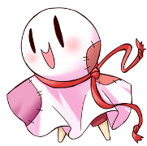
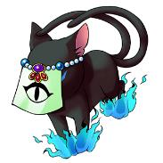
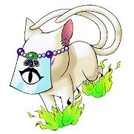
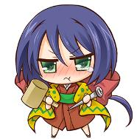
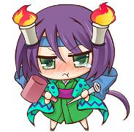
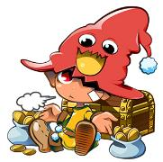
 |  |  |  |  |  |  |  |  |  |  |  |  | ●カグツチ
 |  |  |  |  |  |  |  |  |  |  |  |  | 火
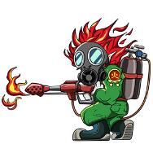


10010 | 10020 | 10030
 |  |  | 20220 | 20230 | 20240 | 20670 | 20680 | 20690 | 30500 | 30501 | 30560 | 30561 |  | 40650 | 40651 | 20280 | 20290 | 20300
●マンドレイク
ケサランパサランほどではないが弱い 1ターン |  |  | ●からかさ小僧 |  |  | ●レイキ |  |  | ●海坊主 |  | ●スイコ |  |  |  |  | ●御影石
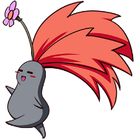

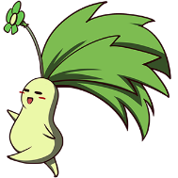
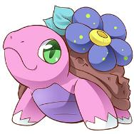
 |  |  | 攻撃高め、2ターン |  |  | HP低くて防御あり、2ターン |  |  | 水、攻撃低め1ターン |  | 水、ステータス高め、2ターン |  |  |  |  | ゲリラ、限定・降臨でザコとしてたまに出現可能 HP低く防御が高い
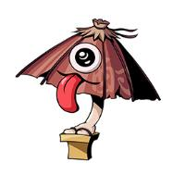
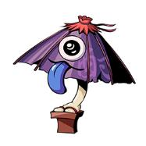
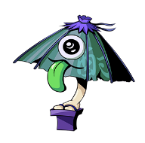
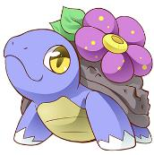
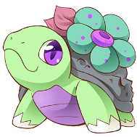


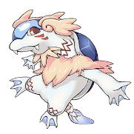
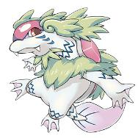
 |  |  |  |  |  |  |  |  |  |  |  |  | ●金角
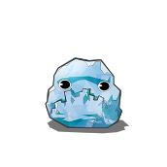
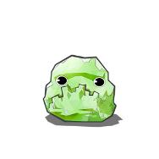
 |  |  |  |  |  |  |  |  |  |  |  |  | 風

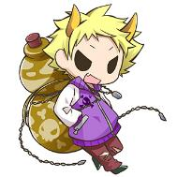

10190 | 10200 | 10210 | 20760 | 20770 | 20780 | 20700 | 20710 | 20720 | 30580 | 30581 | 30590 | 30591

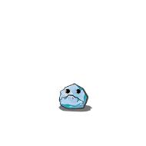
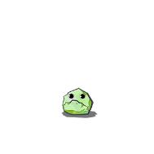
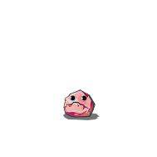
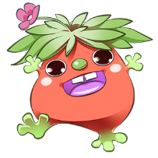
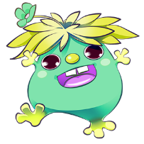
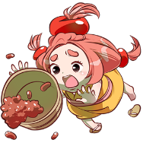

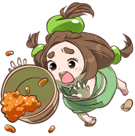
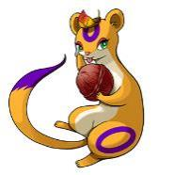
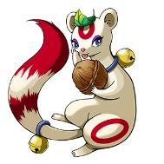
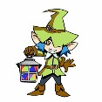
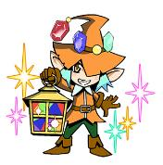
●不知火 |  |  | ●キジムナー |  |  | ●小豆あらい |  |  | ●イヅナ |  | ●ノーム
HPが低いが攻撃力が高いので、倒しそこねると意外と痛い 2ターン |  |  | HP高め、1ターン |  |  | 強さはそれなり、1ターン |  |  | 風、攻撃低め1ターン |  | 風、ステータス高め、2ターン
 |  |  |  |  |  |  |  |  |  |  |  |  | ●銀角

 |  |  |  |  |  |  |  |  |  |  |  |  | 水
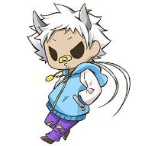
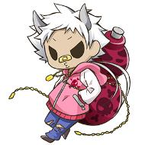

 |  |  |  |  |  |  |  |  |  |  | 30630 | 30631
10280 | 10290 | 10300 | 20610 | 20620 | 20630 | 20520 | 20530 | 20540 | 30510 | 30511 |  |  |  |  |  | ●バク
 |  |  |  |  |  |  |  |  |  |  | 【D】強い |  |  |  |  | チケットドロップ専用、バク自体はドロップしない
●じゅぼっこ |  |  | 【B】マイナーで弱めな3体 |  |  | 【D】邪悪なオーラのするところによく出てくる |  |  | 【B】マイナー |  | ●オーガ
HPがちょっと高め 2ターン |  |  | ●豆狸 |  |  | ●クラーケン |  |  | ●ジャックフロスト |  | 風、攻撃高め、2ターン
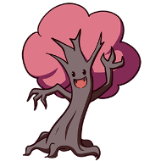
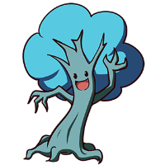
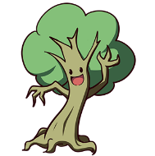
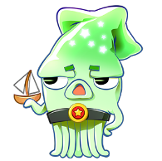
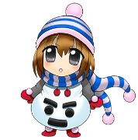
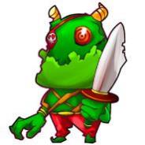
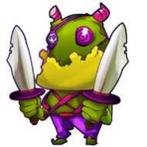
 |  |  | HP高め、2ターン |  |  | 毒攻撃あり、2ターン |  |  | 水、ステータス高め、3ターン |  |  |  | ●アーヴァンク



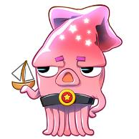
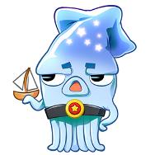
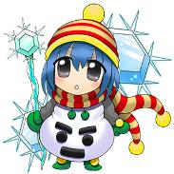
 |  |  |  |  |  |  |  |  |  |  |  |  | 水
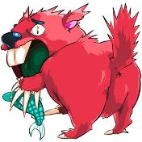
 |  |  |  |  |  |  |  |  |  |  |  |  |  |  |  | 20250 | 20260 | 20270

10250 | 10260 | 10270 | 20070 | 20080 | 20090 | 20430 | 20440 | 20450 | 30550 | 30551 | 30600 | 30601

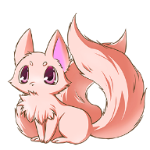
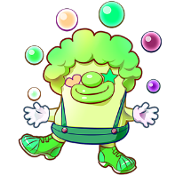









●ウィルオウィスプ |  |  | ●オサキ |  |  | ●ピエロ |  |  | ●化蛇 |  | 【E】邪悪なオーラのするところによく出てくる
★1の中では高ステータス 1ターン |  |  | 1ターン、弱い、2体ボスの片方になることも多い |  |  | バインド攻撃あり、2ターン |  |  | 風、ステータス高め、2ターン |  | ●コボルト |  | ●比丘尼
 |  |  |  |  |  |  |  |  |  |  | 水、毒攻撃あり、1ターン |  | 火




10160 | 10170 | 10180 | 20160 | 20170 | 20180 | 20400 | 20410 | 20420
 |  |  |  |  |  |  |  |  | 30520 | 30521 | 30620 | 30621
●火鼠 |  |  | ●ギョクト |  |  | ●アカナメ
とても弱い 限定降臨クエストのケサランパサラン枠 1ターン |  |  | HP低め、1ターン、2体ボスの片方になることも多い |  |  | 強さはそれなり、1ターン |  |  | ●レプラコーン |  | ●ザントマン |  | ●ジンコ










 |  |  |  |  |  |  |  |  | 風、HP高め、3ターン |  | 風、バインド攻撃あり、2ターン |  | 火






10100 | 10110 | 10120 | 20730 | 20740 | 20750 | 20490 | 20500 | 20510
 |  |  |  |  |  |  |  |  | 30530 | 30531
●金烏 |  |  |  |  |  |  |  |  |  |  | 30540 | 30541
とても弱い 限定降臨クエストのケサランパサラン枠 1ターン |  |  |  |  |  |  |  |  | ●ゴブリン


 |  |  |  |  |  |  |  |  | 風、体力低め、1ターン



10130 | 10140 | 10150
 |  |  |  |  |  |  |  |  | 30610 | 30611

